人口・世帯数の推移
１．国勢調査 人口・世帯数の推移

人口・世帯数の推移 -大正9年～平成22年-
 | 世帯数 | 男 | 女 | 計
大正 9年 | 4,477 | 10,231 | 10,392 | 20,623
14年 | 4,556 | 10,579 | 10,509 | 21,088
昭和 5年 | 4,620 | 11,050 | 11,021 | 22,071
10年 | 4,668 | 11,302 | 11,271 | 22,573
15年 | 4,510 | 11,315 | 11,426 | 22,741
22年 | 5,840 | 14,444 | 15,441 | 29,885
25年 | 5,771 | 14,953 | 15,426 | 30,379
30年 | 5,818 | 14,656 | 15,137 | 29,793
35年 | 5,919 | 14,257 | 14,715 | 28,972
40年 | 6,125 | 13,659 | 14,606 | 28,265
45年 | 6,271 | 13,380 | 14,325 | 27,705
50年 | 6,401 | 13,323 | 14,090 | 27,413
55年 | 6,565 | 13,203 | 13,814 | 27,017
60年 | 6,970 | 13,309 | 13,500 | 26,809
平成 2年 | 7,104 | 12,874 | 13,080 | 25,954
7年 | 7,161 | 12,185 | 12,661 | 24,846
12年 | 7,120 | 11,328 | 11,922 | 23,250
17年 | 7,078 | 10,627 | 11,282 | 21,909
22年 | 7,196 | 9,948 | 10,601 | 20,549

区 分 | 人口 |  |  | 世帯数
年 | 男 | 女 | 計
大正 9年 | 10,231 | 10,392 | 20,623 | 4,477
14年 | 10,579 | 10,509 | 21,088 | 4,556
昭和 5年 | 11,050 | 11,021 | 22,071 | 4,620
10年 | 11,302 | 11,271 | 22,573 | 4,668
15年 | 11,315 | 11,426 | 22,741 | 4,510
22年 | 14,444 | 15,441 | 29,885 | 5,840
25年 | 14,953 | 15,426 | 30,379 | 5,771
30年 | 14,656 | 15,137 | 29,793 | 5,818
35年 | 14,257 | 14,715 | 28,972 | 5,919
40年 | 13,659 | 14,606 | 28,265 | 6,125
45年 | 13,380 | 14,325 | 27,705 | 6,271
50年 | 13,323 | 14,090 | 27,413 | 6,401
55年 | 13,203 | 13,814 | 27,017 | 6,565
60年 | 13,309 | 13,500 | 26,809 | 6,970
平成 2年 | 12,874 | 13,080 | 25,954 | 7,104
7年 | 12,185 | 12,661 | 24,846 | 7,161
12年 | 11,328 | 11,922 | 23,250 | 7,120
17年 | 10,627 | 11,282 | 21,909 | 7,078
22年 | 9,948 | 10,601 | 20,549 | 7,197

地区別人口
２．国勢調査 地区別人口の推移
地区別人口の推移 ‐ 昭和４５年～平成２２年 -
 | 内海 | 山海 | 豊浜 | 豊丘 | 大井 | 片名 | 師崎 | 篠島 | 日間賀島
昭和45年 | 4968 | 1,635 | 7,177 | 1,603 | 2,456 | 980 | 3,457 | 2807 | 2622
50年 | 4928 | 1,561 | 7,224 | 1,601 | 2,405 | 1,224 | 3,218 | 2634 | 2618
55年 | 4835 | 1,580 | 7,060 | 1,615 | 2,345 | 1,411 | 3,019 | 2576 | 2576
60年 | 5245 | 1,547 | 6,849 | 1,572 | 2,308 | 1,492 | 2,806 | 2497 | 2493
平成2年 | 5299 | 1,510 | 6,543 | 1,573 | 2,227 | 1,467 | 2,586 | 2352 | 2397
7年 | 5169 | 1,454 | 6,083 | 1,523 | 2,272 | 1,515 | 2,325 | 2220 | 2285
12年 | 5012 | 1,376 | 5,484 | 1,490 | 2,170 | 1,433 | 2,024 | 2040 | 2221
17年 | 4836 | 1,246 | 5,038 | 1,431 | 2,064 | 1,405 | 1,847 | 1878 | 2164
22年 | 4684 | 1,168 | 4,642 | 1,288 | 1,964 | 1,290 | 1,699 | 1763 | 2051

内海 |  |  |  |  | 山海
区 分 | 世帯数 | 人口 |  |  | 区 分 | 世帯数 | 人口
年 |  | 男 | 女 | 計 | 年 |  | 男 | 女 | 計
大正 9年 | 1,308 | 2,762 | 2,997 | 5,759 | 大正 9年
14年 | 1,261 | 2,540 | 2,814 | 5,354 | 14年
昭和 5年 | 1,248 | 2,648 | 2,935 | 5,583 | 昭和 5年
10年 | 1,260 | 2,742 | 2,926 | 5,668 | 10年
15年 | 1,215 | 2,656 | 2,912 | 5,568 | 15年
22年 | 1,674 | 3,810 | 4,181 | 7,991 | 22年
25年 | 1,563 | 3,660 | 3,964 | 7,624 | 25年
30年 | 1,508 | 3,408 | 3,715 | 7,123 | 30年
35年 | 1,558 | 3,427 | 3,595 | 7,022 | 35年
40年 | 1,549 | 3,208 | 3,524 | 6,732 | 40年
45年 | 1,193 | 2,353 | 2,615 | 4,968 | 45年 | 357 | 782 | 853 | 1,635
50年 | 1,220 | 2,359 | 2,569 | 4,928 | 50年 | 365 | 736 | 825 | 1,561
55年 | 1,245 | 2,347 | 2,488 | 4,835 | 55年 | 384 | 757 | 823 | 1,580
60年 | 1,718 | 2,718 | 2,527 | 5,245 | 60年 | 385 | 746 | 801 | 1,547
平成 2年 | 1,787 | 2,720 | 2,579 | 5,299 | 平成 2年 | 385 | 733 | 777 | 1,510
7年 | 1,777 | 2,565 | 2,604 | 5,169 | 7年 | 400 | 714 | 740 | 1,454
12年 | 1,779 | 2,470 | 2,542 | 5,012 | 12年 | 403 | 689 | 687 | 1,376
17年 | 1,750 | 2,342 | 2,494 | 4,836 | 17年 | 398 | 621 | 625 | 1,246
22年 | 1,757 | 2,240 | 2,444 | 4,684 | 22年 | 388 | 583 | 585 | 1,168
※大正9年から昭和40年の調査については、山海を含む。 |  |  |  |  | ※大正9年から昭和40年の調査については、内海に含む。

豊浜 |  |  |  |  | 豊丘
区 分 | 世帯数 | 人口 |  |  | 区 分 | 世帯数 | 人口
年 |  | 男 | 女 | 計 | 年 |  | 男 | 女 | 計
大正 9年 | 1,318 | 3,044 | 3,251 | 6,295 | 大正 9年
14年 | 1,341 | 3,233 | 3,208 | 6,441 | 14年
昭和 5年 | 1,338 | 3,242 | 3,294 | 6,536 | 昭和 5年
10年 | 1,357 | 3,266 | 3,318 | 6,584 | 10年
15年 | 1,310 | 3,350 | 3,407 | 6,757 | 15年
22年 | 1,683 | 4,237 | 4,486 | 8,723 | 22年
25年 | 1,700 | 4,495 | 4,634 | 9,129 | 25年
30年 | 1,786 | 4,558 | 4,632 | 9,190 | 30年
35年 | 1,785 | 4,412 | 4,546 | 8,958 | 35年
40年 | 1,867 | 4,298 | 4,559 | 8,857 | 40年
45年 | 1,631 | 3,413 | 3,764 | 7,177 | 45年 | 292 | 834 | 769 | 1,603
50年 | 1,670 | 3,490 | 3,734 | 7,224 | 50年 | 298 | 828 | 773 | 1,601
55年 | 1,686 | 3,431 | 3,629 | 7,060 | 55年 | 292 | 821 | 794 | 1,615
60年 | 1,635 | 3,322 | 3,527 | 6,849 | 60年 | 293 | 813 | 759 | 1,572
平成 2年 | 1,636 | 3,173 | 3,370 | 6,543 | 平成 2年 | 300 | 800 | 773 | 1,573
7年 | 1,628 | 2,939 | 3,144 | 6,083 | 7年 | 304 | 775 | 748 | 1,523
12年 | 1,598 | 2,633 | 2,851 | 5,484 | 12年 | 303 | 723 | 767 | 1,490
17年 | 1,602 | 2,367 | 2,671 | 5,038 | 17年 | 303 | 696 | 735 | 1,431
22年 | 1,681 | 2,196 | 2,446 | 4,642 | 22年 | 315 | 618 | 670 | 1,288
※大正9年から昭和40年の調査については、豊丘を含む。 |  |  |  |  | ※大正9年から昭和40年の調査については、豊浜に含む。

大井 |  |  |  |  | 片名
区 分 | 世帯数 | 人口 |  |  | 区 分 | 世帯数 | 人口
年 |  | 男 | 女 | 計 | 年 |  | 男 | 女 | 計
大正 9年 |  |  |  |  | 大正 9年
14年 |  |  |  |  | 14年
昭和 5年 |  |  |  |  | 昭和 5年
10年 |  |  |  |  | 10年
15年 |  |  |  |  | 15年
22年 |  |  |  |  | 22年
25年 |  |  |  |  | 25年
30年 |  |  |  |  | 30年
35年 |  |  |  |  | 35年
40年 |  |  |  |  | 40年
45年 | 556 | 1,177 | 1,279 | 2,456 | 45年 | 217 | 486 | 494 | 980
50年 | 560 | 1,146 | 1,259 | 2,405 | 50年 | 286 | 602 | 622 | 1,224
55年 | 566 | 1,127 | 1,218 | 2,345 | 55年 | 335 | 690 | 721 | 1,411
60年 | 569 | 1,113 | 1,195 | 2,308 | 60年 | 359 | 732 | 760 | 1,492
平成 2年 | 592 | 1,083 | 1,144 | 2,227 | 平成 2年 | 375 | 733 | 734 | 1,467
7年 | 669 | 1,103 | 1,169 | 2,272 | 7年 | 396 | 746 | 769 | 1,515
12年 | 671 | 1,058 | 1,112 | 2,170 | 12年 | 408 | 706 | 727 | 1,433
17年 | 676 | 1,028 | 1,036 | 2,064 | 17年 | 425 | 684 | 721 | 1,405
22年 | 705 | 984 | 980 | 1,964 | 22年 | 436 | 619 | 671 | 1,290
※大正9年から昭和40年の調査については、師崎に含む。 |  |  |  |  | ※大正9年から昭和40年の調査については、師崎に含む。

師崎
区 分 | 世帯数 | 人口
年 |  | 男 | 女 | 計
大正 9年 | 1,065 | 2,534 | 2,371 | 4,905
14年 | 1,159 | 2,738 | 2,616 | 5,354
昭和 5年 | 1,193 | 2,881 | 2,746 | 5,627
10年 | 1,194 | 2,880 | 2,828 | 5,708
15年 | 1,156 | 2,895 | 2,877 | 5,772
22年 | 1,413 | 3,479 | 3,797 | 7,276
25年 | 1,385 | 3,570 | 3,670 | 7,240
30年 | 1,393 | 3,550 | 3,598 | 7,148
35年 | 1,417 | 3,384 | 3,477 | 6,861
40年 | 1,456 | 3,341 | 3,521 | 6,862
45年 | 746 | 1,705 | 1,752 | 3,457
50年 | 714 | 1,568 | 1,650 | 3,218
55年 | 722 | 1,459 | 1,560 | 3,019
60年 | 700 | 1,363 | 1,443 | 2,806
平成 2年 | 716 | 1,264 | 1,322 | 2,586
7年 | 694 | 1,127 | 1,198 | 2,325
12年 | 661 | 966 | 1,058 | 2,024
17年 | 647 | 890 | 957 | 1,847
22年 | 651 | 816 | 883 | 1,699

篠島 |  |  |  |  | 日間賀島
区 分 | 世帯数 | 人口 |  |  | 区 分 | 世帯数 | 人口
年 |  | 男 | 女 | 計 | 年 |  | 男 | 女 | 計
大正 9年 | 437 | 1,032 | 1,015 | 2,047 | 大正 9年 | 349 | 859 | 758 | 1,617
14年 | 446 | 1,124 | 1,113 | 2,237 | 14年 | 349 | 944 | 758 | 1,702
昭和 5年 | 468 | 1,203 | 1,171 | 2,374 | 昭和 5年 | 373 | 1,076 | 875 | 1,951
10年 | 475 | 1,282 | 1,250 | 2,532 | 10年 | 382 | 1,132 | 949 | 2,081
15年 | 456 | 1,304 | 1,290 | 2,594 | 15年 | 373 | 1,110 | 940 | 2,050
22年 | 634 | 1,685 | 1,771 | 3,456 | 22年 | 436 | 1,233 | 1,206 | 2,439
25年 | 669 | 1,887 | 1,898 | 3,785 | 25年 | 454 | 1,341 | 1,260 | 2,601
30年 | 642 | 1,698 | 1,846 | 3,544 | 30年 | 489 | 1,442 | 1,346 | 2,788
35年 | 645 | 1,629 | 1,774 | 3,403 | 35年 | 514 | 1,405 | 1,323 | 2,728
40年 | 689 | 1,469 | 1,621 | 3,090 | 40年 | 564 | 1,343 | 1,381 | 2,724
45年 | 685 | 1,351 | 1,456 | 2,807 | 45年 | 594 | 1,279 | 1,343 | 2,622
50年 | 680 | 1,295 | 1,339 | 2,634 | 50年 | 608 | 1,299 | 1,319 | 2,618
55年 | 696 | 1,291 | 1,285 | 2,576 | 55年 | 639 | 1,280 | 1,296 | 2,576
60年 | 663 | 1,263 | 1,234 | 2,497 | 60年 | 648 | 1,239 | 1,254 | 2,493
平成 2年 | 655 | 1,190 | 1,162 | 2,352 | 平成 2年 | 658 | 1,178 | 1,219 | 2,397
7年 | 654 | 1,098 | 1,122 | 2,220 | 7年 | 639 | 1,118 | 1,167 | 2,285
12年 | 652 | 1,004 | 1,036 | 2,040 | 12年 | 645 | 1,079 | 1,142 | 2,221
17年 | 638 | 939 | 939 | 1,878 | 17年 | 639 | 1,060 | 1,104 | 2,164
22年 | 634 | 884 | 879 | 1,763 | 22年 | 630 | 1,008 | 1,043 | 2,051

産業大分類
４．産業別就業人口（15歳以上）
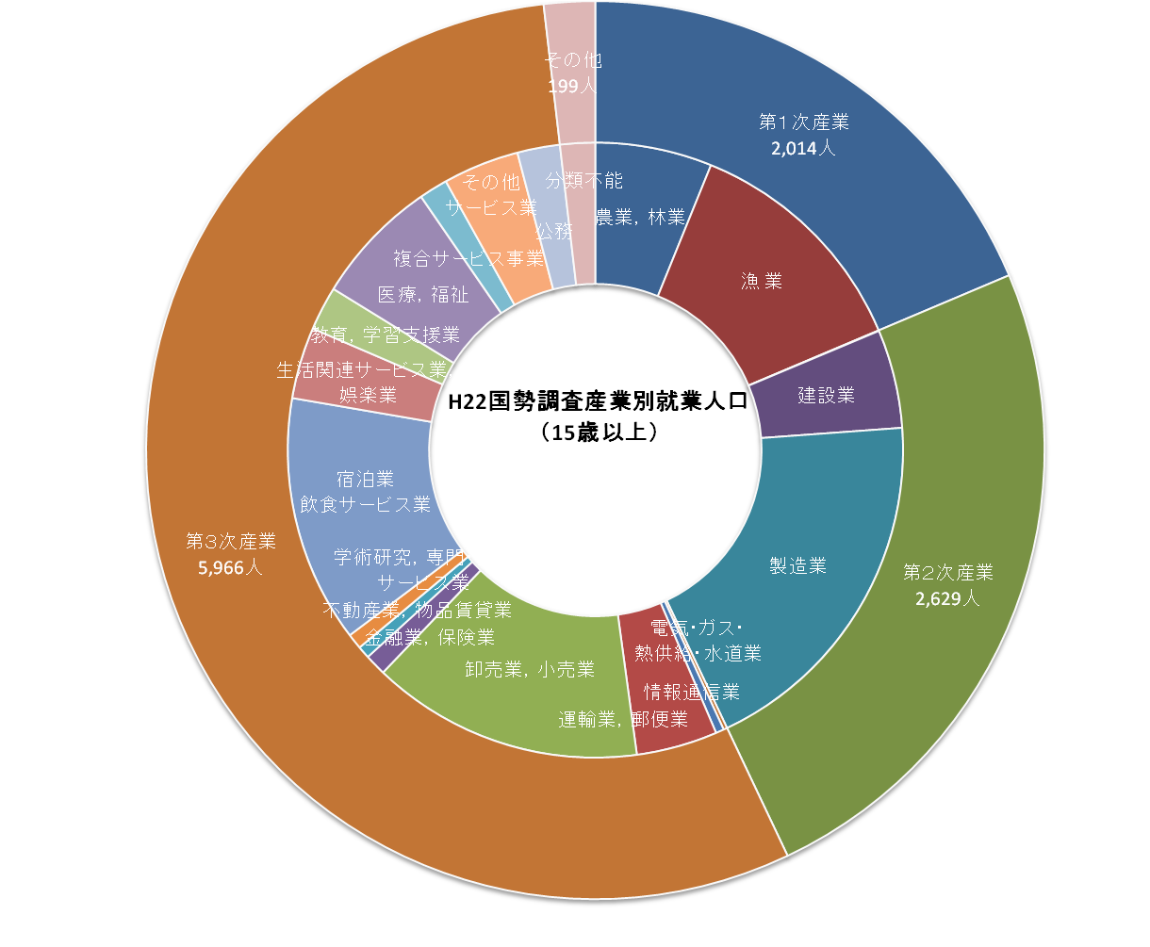

総数 10,808人

年 |  | 昭和45年 | 昭和50年 | 昭和55年 | 昭和60年 | 平成２年 | 平成７年 | 平成12年 | 平成17年 | 平成22年
総数 |  | 13,839 | 12,767 | 13,185 | 13,593 | 13,529 | 13,499 | 12,295 | 11,728 | 10,808
第1次産業 | 総数 | 4,843 | 4,084 | 3,769 | 3,634 | 3,210 | 3,063 | 2,697 | 2,460 | 2,014
 | 農業 | 2,303 | 1,658 | 1,352 | 1,292 | 1,049 | 1,075 | 922 | 875
 | 林業 | 1 | - | - | - | - | - | 1 | -
 | 農業，林業 |  |  |  |  |  |  |  |  | 663
 | 漁 業 | 2,539 | 2,426 | 2,417 | 2,342 | 2,161 | 1,988 | 1,774 | 1,585 | 1,351
 | 構成比（％） | 35.0 | 32.0 | 28.6 | 26.7 | 23.7 | 22.7 | 21.9 | 21.0 | 18.6
第2次産業 | 総数 | 4,023 | 3,716 | 3,852 | 3,949 | 4,002 | 3,937 | 3,178 | 2,899 | 2,629
 | 鉱業 | 15 | 11 | 18 | 1 | 14 | 5 | 4 | 3 | 3
 | 建設業 | 735 | 815 | 926 | 915 | 881 | 991 | 812 | 717 | 560
 | 製造業 | 3,273 | 2,890 | 2,908 | 3,033 | 3,107 | 2,941 | 2,362 | 2,179 | 2,066
 | 構成比（％） | 29.1 | 29.1 | 29.2 | 29.1 | 29.6 | 29.2 | 25.8 | 24.7 | 24.3
第 3 次 産 業 | 総数 | 4,970 | 4,949 | 5,564 | 6,010 | 6,316 | 6,494 | 6,415 | 6,343 | 5,966
 | 電気・ガス・熱供給・水道業 | 39 | 49 | 42 | 38 | 43 | 31 | 27 | 23 | 21
 | 運輸・通信業 | 765 | 627 | 634 | 622 | 636 | 610 | 562
 | 情報通信業 |  |  |  |  |  |  |  | 44 | 46
 | 運輸業 |  |  |  |  |  |  |  | 478
 | 運輸業，郵便業 |  |  |  |  |  |  |  |  | 461
 | 卸売・小売業，飲食店 | 1,997 | 1,941 | 2,049 | 2,259 | 2,265 | 2,147 | 2,304
 | 卸売・小売業 |  |  |  |  |  |  |  | 1,673
 | 卸売業，小売業 |  |  |  |  |  |  |  |  | 1,544
 | 金融・保険業 | 98 | 166 | 171 | 171 | 165 | 149 | 139 | 124
 | 金融業，保険業 |  |  |  |  |  |  |  |  | 122
 | 不動産業 | 22 | 20 | 22 | 12 | 36 | 61 | 56 | 42
 | 不動産業，物品賃貸業 |  |  |  |  |  |  |  |  | 70
 | サービス業 | 1,852 | 1,910 | 2,397 | 2,649 | 2,936 | 3,168 | 3,073
 | 学術研究，専門・技術サービス業 |  |  |  |  |  |  |  |  | 88
 | 飲食店，宿泊業 |  |  |  |  |  |  |  | 1,510
 | 宿泊業，飲食サービス業 |  |  |  |  |  |  |  |  | 1,404
 | 生活関連サービス業，娯楽業 |  |  |  |  |  |  |  |  | 406
 | 教育，学習支援業 |  |  |  |  |  |  |  | 270 | 250
 | 医療，福祉 |  |  |  |  |  |  |  | 619 | 717
 | 複合サービス事業 |  |  |  |  |  |  |  | 235 | 163
 | サービス業（他に分類されないもの） |  |  |  |  |  |  |  | 1,071 | 432
 | 公務（他に分類されないもの） | 197 | 236 | 249 | 259 | 235 | 328 | 254 | 254
 | 公務（他に分類されるものを除く） |  |  |  |  |  |  |  |  | 242
 | 構成比（％） | 35.9 | 38.8 | 42.2 | 44.2 | 46.7 | 48.1 | 52.2 | 54.1 | 55.2
その他 | 分類不能 | 3 | 18 | - | - | 1 | 5 | 5 | 26 | 199
 | 構成比（％） | 0.0 | 0.1 | - | - | 0.0 | 0.0 | 0.0 | 0.2 | 1.8
注） | 「-」該当数字なし ／平成14年3月日本標準産業分類改訂により分類項目変更 /平成１9年11月日本標準産業分類改訂により分類項目変更

